2025
KiTa - 2025

 | Oktober | Novemer |  |  |  | Dezember
 | KW 44 | KW 45 | KW 46 | KW 47 | KW 48 | KW 49 | KW 50 | KW 51 | KW 52
Dino | 88.123 | 84.789 | 89.167 | 85.605 | 85.605 | 85.123 | 84.456 | 85.605 | 88.642
Mäuschen | 95.000 | 73.650 | 75.942 | 76.468 | 76.468 | 75.345 | 75.789 | 76.468 | 76.468
Kätzchen | 0.000 | 0.000 | 0.000 | 0.000 | 0.000 | 0.000 | 0.000 | 0.000 | 0.000
Marienkäfer | 35.000 | 52.948 | 50.970 | 56.498 | 59.429 | 57.614 | 56.498 | 56.498 | 52.123

Summe: | 218.123 | 211.387 | 216.079 | 218.571 | 221.502 | 218.082 | 216.743 | 218.571 | 217.233
Differenz: | 1.877 | 8.613 | 3.921 | 1.429 | -1.502 | 1.918 | 3.257 | 1.429 | 2.767

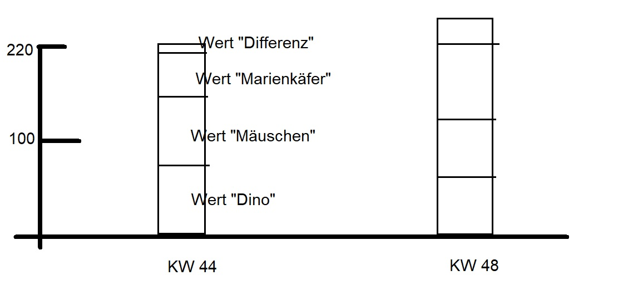
Hallo.Ich möchte ein gestapeltes Säulendiagramm pro KW für die KiTa-Gruppen erstellen. Hierbei soll auch die Differenz (zweites Tabellenblatt - C3) mit angezeigt werden. Es soll dann in der Grafik klar erkennbar sein, ob und wieviel positive bzw. negative Differenz vorliegt. Die Gruppe "Kätzchen" bekommt im nächsten Jahr wieder Stunden. Danke und Gruß Alex

Hier mal eine Skizze, wie ich mir das vorstelle:

